Renk katalog
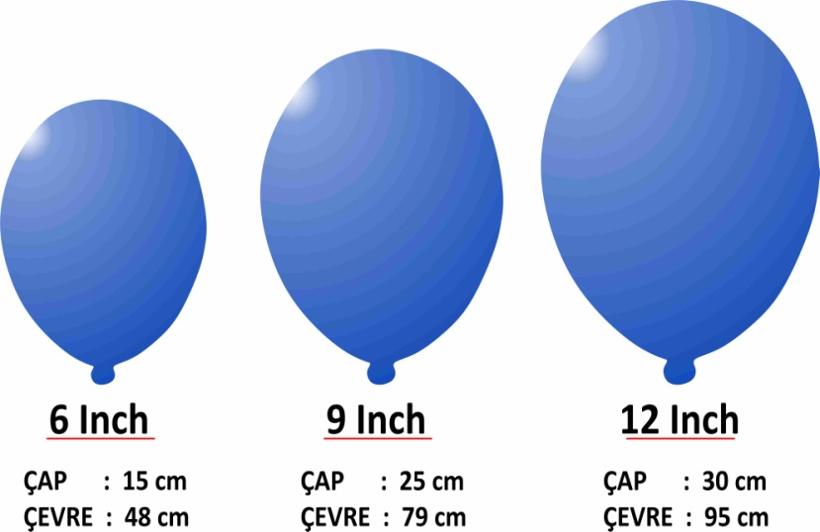
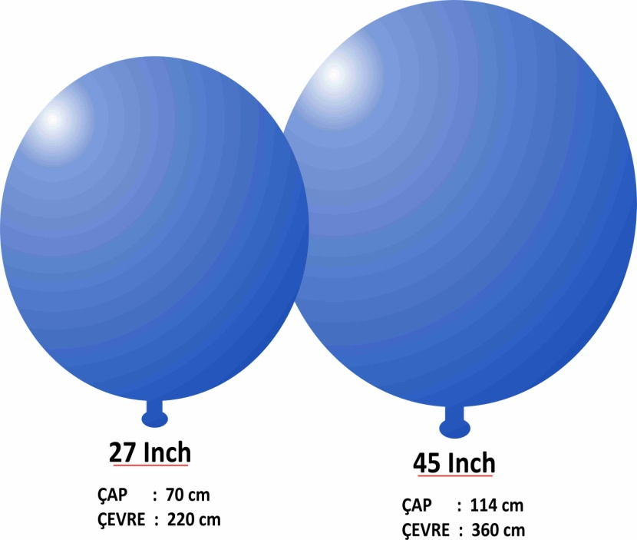
HBK BALON RENK KATALOĞU

 | ŞEFFAF | BEYAZ | SARI | KIRMIZI | MAVİ | YEŞİL | LACİVERT | TURUNCU | PEMBE | AÇIK MAVİ | RUBİ | SİYAH | VIOLET | AÇ.TURKU | BORDO | KREM | aç.vıolet | AÇ.YEŞİL | TURKUAZ | SOMON | KOYU SARI | GÜMÜŞ | ALTIN | KARIŞIK
6 İNCH DIŞMEKAN DEKORASYON BALONLARI
12 İNCH İÇMEKAN DEKORASYONBALONLAR
12 INCH DIŞMEKAN DEKORASYON BALONLARI
12 İNCH İÇMEKAN METALİK BALONLAR
KALP BALONLAR
27 İNCH JUMBO BALONLAR
45 İNCH JUMBO BALONLAR

 | HBK BALON ÖLÇÜLERİ

